상품제안서
반투명 꽈배기긴자루 부채 | 상품코드: S20048

 |  |  |  |  |  |  | 02-713-8555 | www.synergygift.co.kr
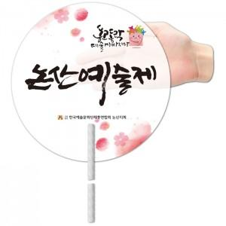

【상세/제작정보】 | <p>※ 최소수량 1,000개이며 1,000개 단위로 주문 가능합니다.</p><p>※ 반투명원단 특성상 공정과정 중 스크레치 발생될 수 있습니다.&nbsp;</p><p>※​ 배송비 별도 상품입니다.&nbsp;</p>

【인쇄/포장옵션】 | 풀칼라 / 벌크

【공급단가】 | 수량 | 1,000~ | 3,000~ | 5,000~ | 10,000~ | 30,000~
*VAT별도 | 단가 | 320원 | 310원 | 300원 | 280원 | 280원

【상품 URL】 | https://www.synergygift.co.kr:443/src/goods_detail.php?gdno=18945

